Evaluación
RESULTADOS EVALUACIÓN SIGLO XXI

Profesor: | leonel vidal

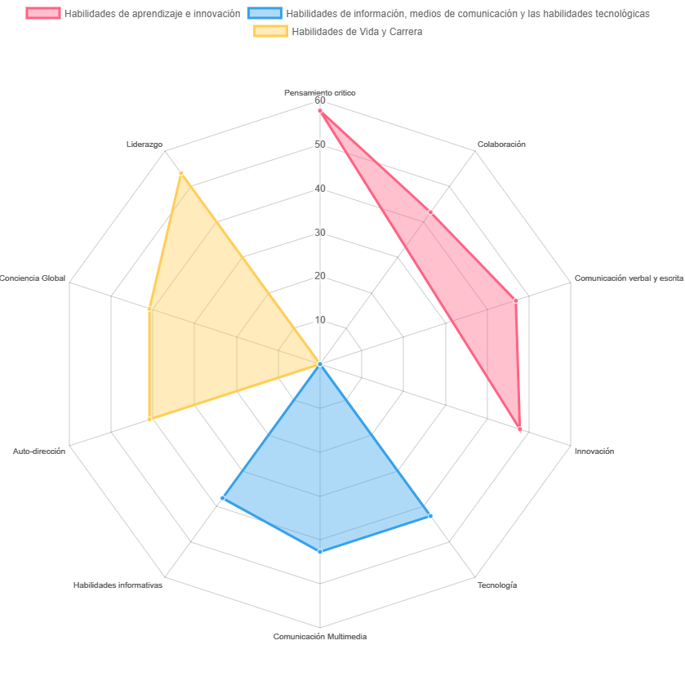

AREA | RESULTADO | ESTADO
Pensamiento critico | 58 | Competente
Colaboración | 43 | Competente
Comunicación verbal y escrita | 47 | Competente
Innovación | 48 | Competente
Tecnología | 43 | Competente
Comunicación Multimedia | 43 | Competente
Habilidades informativas | 38 | Competente
Auto-dirección | 41 | Competente
Conciencia Global | 41 | Competente
Liderazgo | 54 | Competente

